表紙
AYKCup

U-12 2022

日 程 | 2022-08-27 | （土）
カテゴリー | U-12
場 所 | 北播衛生グランド

主催：AYK

地図
北播衛生事務組合南部衛生公園 | 兵庫県加東市西古瀬１１６９
 | 0795-42-1285 ‎

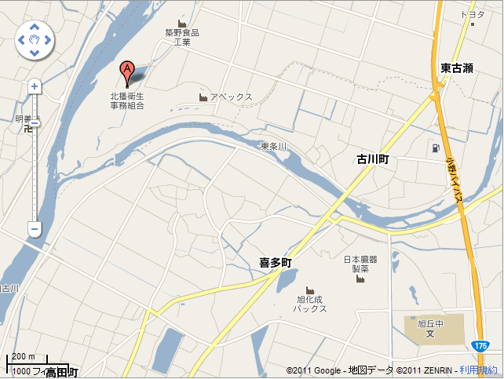

ジョイフル ・
・
ジャパン

